LoadingsTableRotated copy
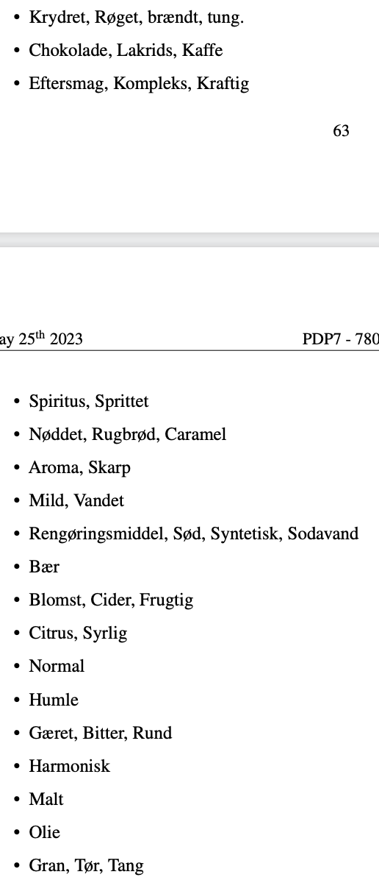
Attribute | PC1(42.5%) | PC2(33.5%) | PC3(24.0%) | Loading Size | Normal | -0.285 | -0.360 | 0.008 | 0.211 |  | Attribute | PC1(42.5%) | PC2(33.5%) | PC3(24.0%) | Vector Length
Normal | -0.285 | -0.360 | 0.008 | 0.211 |  |  |  |  |  | Normal | Normal | -0.285 | -0.360 | 0.008 | 0.459
Vandet | 0.030 | 0.066 | -0.441 | 0.200 | Vandet | 0.030 | 0.066 | -0.441 | 0.200 | Vandet
Bær | -0.029 | 0.396 | 0.071 | 0.162 | Mild | -0.059 | -0.010 | -0.371 | 0.141 | Bær | Vandet | 0.030 | 0.066 | -0.441 | 0.447
Humle | -0.173 | -0.298 | 0.190 | 0.155 |  |  |  |  |  | Humle | Mild | -0.059 | -0.010 | -0.371 | 0.376
Syrlig | -0.250 | 0.171 | 0.243 | 0.150 | Bær | -0.029 | 0.396 | 0.071 | 0.162 | Syrlig
Mild | -0.059 | -0.010 | -0.371 | 0.141 |  |  |  |  |  | Frugtig | Bær | -0.029 | 0.396 | 0.071 | 0.403
Frugtig | -0.180 | 0.277 | 0.154 | 0.133 | Humle | -0.173 | -0.298 | 0.190 | 0.155 | Kraftig
Kraftig | 0.160 | 0.039 | 0.309 | 0.123 |  |  |  |  |  | Tung | Humle | -0.173 | -0.298 | 0.190 | 0.394
Cider | -0.136 | 0.314 | 0.045 | 0.119 | Syrlig | -0.250 | 0.171 | 0.243 | 0.150 | Kaffe
Tung | 0.309 | -0.027 | 0.100 | 0.106 | Citrus | -0.237 | 0.177 | 0.116 | 0.101 | Bitter | Syrlig | -0.250 | 0.171 | 0.243 | 0.388
Citrus | -0.237 | 0.177 | 0.116 | 0.101 |  |  |  |  |  | Syntetisk | Citrus | -0.237 | 0.177 | 0.116 | 0.318
Kaffe | 0.307 | 0.060 | 0.031 | 0.099 | Frugtig | -0.180 | 0.277 | 0.154 | 0.133 | Skarp
Bitter | -0.061 | -0.116 | 0.271 | 0.090 | Cider | -0.136 | 0.314 | 0.045 | 0.119 | Rugbrød | Frugtig | -0.180 | 0.277 | 0.154 | 0.365
Syntetisk | 0.056 | 0.280 | -0.043 | 0.084 | Blomst | -0.132 | 0.222 | 0.038 | 0.068 | Malt | Cider | -0.136 | 0.314 | 0.045 | 0.345
Brændt | 0.268 | -0.034 | 0.093 | 0.082 |  |  |  |  |  | Harmonisk | Blomst | -0.132 | 0.222 | 0.038 | 0.261
Sodavand | 0.000 | 0.279 | -0.040 | 0.079 | Kraftig | 0.160 | 0.039 | 0.309 | 0.123 | Olie
Skarp | -0.036 | 0.048 | 0.264 | 0.073 | Kompleks | 0.079 | 0.053 | 0.229 | 0.061 | Sprittet | Kraftig | 0.160 | 0.039 | 0.309 | 0.350
Røget | 0.252 | -0.016 | 0.090 | 0.072 | Eftersmag | 0.105 | 0.012 | 0.217 | 0.058 | Gran | Kompleks | 0.079 | 0.053 | 0.229 | 0.248
Blomst | -0.132 | 0.222 | 0.038 | 0.068 |  |  |  |  |  |  | Eftersmag | 0.105 | 0.012 | 0.217 | 0.241
Rugbrød | 0.256 | -0.031 | -0.034 | 0.067 | Tung | 0.309 | -0.027 | 0.100 | 0.106
Kompleks | 0.079 | 0.053 | 0.229 | 0.061 | Brændt | 0.268 | -0.034 | 0.093 | 0.082 |  | Tung | 0.309 | -0.027 | 0.100 | 0.326
Eftersmag | 0.105 | 0.012 | 0.217 | 0.058 | Røget | 0.252 | -0.016 | 0.090 | 0.072 |  | Brændt | 0.268 | -0.034 | 0.093 | 0.286
Lakrids | 0.233 | 0.040 | 0.035 | 0.057 | Krydret | 0.174 | -0.015 | 0.096 | 0.040 |  | Røget | 0.252 | -0.016 | 0.090 | 0.268
Aroma | -0.013 | 0.043 | 0.227 | 0.054 |  |  |  |  |  |  | Krydret | 0.174 | -0.015 | 0.096 | 0.199
Chokolade | 0.218 | 0.047 | 0.024 | 0.050 | Kaffe | 0.307 | 0.060 | 0.031 | 0.099
Malt | 0.056 | -0.204 | 0.073 | 0.050 | Lakrids | 0.233 | 0.040 | 0.035 | 0.057 |  | Kaffe | 0.307 | 0.060 | 0.031 | 0.314
Sød | 0.038 | 0.204 | -0.019 | 0.043 | Chokolade | 0.218 | 0.047 | 0.024 | 0.050 |  | Lakrids | 0.233 | 0.040 | 0.035 | 0.238
Karamel | 0.207 | 0.003 | -0.013 | 0.043 |  |  |  |  |  |  | Chokolade | 0.218 | 0.047 | 0.024 | 0.224
Gæret | -0.047 | -0.130 | 0.152 | 0.042 | Bitter | -0.061 | -0.116 | 0.271 | 0.090
Krydret | 0.174 | -0.015 | 0.096 | 0.040 | Gæret | -0.047 | -0.130 | 0.152 | 0.042 |  | Bitter | -0.061 | -0.116 | 0.271 | 0.301
Nøddet | 0.168 | -0.030 | -0.015 | 0.029 | Rund | -0.033 | -0.135 | 0.019 | 0.020 |  | Gæret | -0.047 | -0.130 | 0.152 | 0.206
Harmonisk | -0.114 | -0.082 | 0.096 | 0.029 |  |  |  |  |  |  | Rund | -0.033 | -0.135 | 0.019 | 0.140
Sprittet | 0.058 | -0.028 | 0.142 | 0.024 | Syntetisk | 0.056 | 0.280 | -0.043 | 0.084
Spiritus | 0.073 | -0.019 | 0.127 | 0.022 | Sodavand | 0.000 | 0.279 | -0.040 | 0.079 |  | Syntetisk | 0.056 | 0.280 | -0.043 | 0.289
Olie | 0.133 | 0.056 | -0.023 | 0.021 | Sød | 0.038 | 0.204 | -0.019 | 0.043 |  | Sodavand | 0.000 | 0.279 | -0.040 | 0.282
Rund | -0.033 | -0.135 | 0.019 | 0.020 | Rengøringsmiddel | 0.043 | 0.112 | 0.007 | 0.015 |  | Sød | 0.038 | 0.204 | -0.019 | 0.208
Tør | -0.048 | -0.022 | 0.113 | 0.016 |  |  |  |  |  |  | Rengørings middel | 0.043 | 0.112 | 0.007 | 0.121
Rengøringsmiddel | 0.043 | 0.112 | 0.007 | 0.015 | Skarp | -0.036 | 0.048 | 0.264 | 0.073
Gran | -0.015 | -0.048 | 0.074 | 0.008 | Aroma | -0.013 | 0.043 | 0.227 | 0.054 |  | Skarp | -0.036 | 0.048 | 0.264 | 0.271
Tang | 0.036 | 0.015 | -0.008 | 0.002 |  |  |  |  |  |  | Aroma | -0.013 | 0.043 | 0.227 | 0.231
 |  |  |  |  | Rugbrød | 0.256 | -0.031 | -0.034 | 0.067
 |  |  |  |  | Karamel | 0.207 | 0.003 | -0.013 | 0.043 |  | Rugbrød | 0.256 | -0.031 | -0.034 | 0.260
 |  |  |  |  | Nøddet | 0.168 | -0.030 | -0.015 | 0.029 |  | Karamel | 0.207 | 0.003 | -0.013 | 0.207
 |  |  |  |  |  |  |  |  |  |  | Nøddet | 0.168 | -0.030 | -0.015 | 0.171
 |  |  |  |  | Malt | 0.056 | -0.204 | 0.073 | 0.050
 |  |  |  |  |  |  |  |  |  |  | Malt | 0.056 | -0.204 | 0.073 | 0.224
 |  |  |  |  | Harmonisk | -0.114 | -0.082 | 0.096 | 0.029
 |  |  |  |  |  |  |  |  |  |  | Harmonisk | -0.114 | -0.082 | 0.096 | 0.170
 |  |  |  |  | Olie | 0.133 | 0.056 | -0.023 | 0.021
 |  |  |  |  |  |  |  |  |  |  | Sprittet | 0.058 | -0.028 | 0.142 | 0.156
 |  |  |  |  | Sprittet | 0.058 | -0.028 | 0.142 | 0.024 |  | Spiritus | 0.073 | -0.019 | 0.127 | 0.147
 |  |  |  |  | Spiritus | 0.073 | -0.019 | 0.127 | 0.022
 |  |  |  |  |  |  |  |  |  |  | Olie | 0.133 | 0.056 | -0.023 | 0.146
 |  |  |  |  | Gran | -0.015 | -0.048 | 0.074 | 0.008
 |  |  |  |  | Tang | 0.036 | 0.015 | -0.008 | 0.002 |  | Tør | -0.048 | -0.022 | 0.113 | 0.125
 |  |  |  |  | Tør | -0.048 | -0.022 | 0.113 | 0.016 |  | Gran | -0.015 | -0.048 | 0.074 | 0.089
 |  |  |  |  |  |  |  |  |  |  | Tang | 0.036 | 0.015 | -0.008 | 0.040

